상품제안서
프로디아 생분해 볼펜 | 상품코드: S36760

 |  |  |  |  |  |  | 02-713-8555 | www.synergygift.co.kr
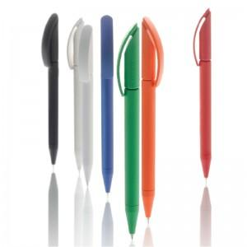

【상세/제작정보】 | ※패키지 별도 문의 바랍니다.

【인쇄/포장옵션】 | 실크, 레이저 / PET케이스

【공급단가】 | 수량 | 100~ | 300~ | 500~ | 1,000~ | 3,000~
*VAT별도 | 단가 | 4,600원 | 4,430원 | 4,260원 | 4,090원 | 3,980원

【상품 URL】 | https://www.synergygift.co.kr:443/src/goods_detail.php?gdno=36760

